DEBUG
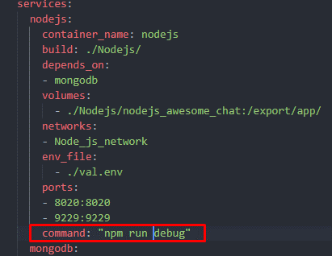
Cài đặt Nodemon để tự động khởi động lại server khi code thay đổi.
npm install -save-dev nodemon
config package.json

Chạy app thông qua nodemon. Sau đó thêm --inspect=0.0.0.0:9229 để cấu hình cổng debug
Sau đó --exec babel-node src/server.js để chạy app thông qua babel-node

Cấu hình launch,json
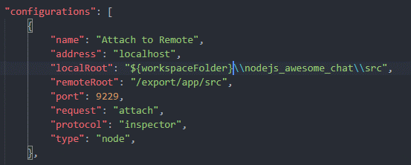

Cấu hình trong file docker-compose

docker-container-create
1. Trước tiên chạy một ứng dụng đơn giản

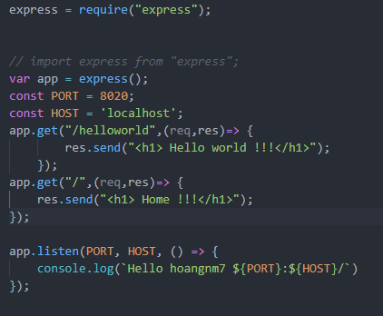

Ở ngoài windows đã cài đặt sẵn npm innstall --save express
Cấu hình file package.json đơn giản. Mục đích là ban đầu để cho server có thể chạy được đã, sau đó mới cài đặt và copy các file server của mình
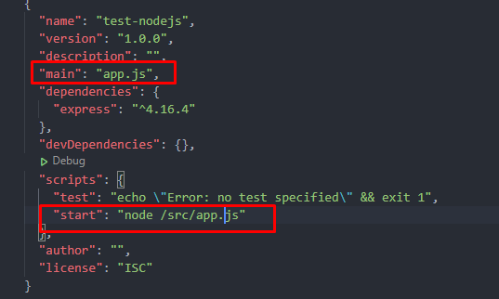

sau đó cấu hình file dockerfile và docker-compose file

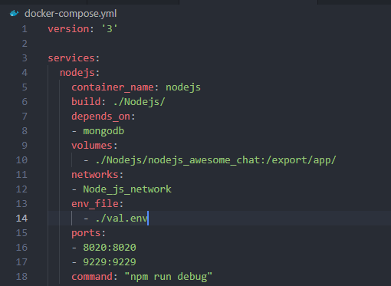

Tạo một file val.env là các biến môi trường
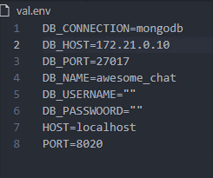

Sau đó thêm vào docker-compose file

Ban đầu khi chưa cài đặt các module trong dockercontainer thì phần command để chạy ứng dụng app ban đầu

command: "npm src/app.js"
Sau khi server build và chạy bình thường thì vào server và chạy file install.sh mục đích là để install các module cần thiết
sau đó sửa lại trong docker-compose file phần command thành npm run debug để chạy app từ server.js với cơ chế Debug. Còn nếu chạy thông thường thì chạy npm start

* Với phần app.listen(PORT) trong server.js thì chỉ cân thông số PORT không cần tham số HOST

Callback-Promise-Async-Await
Callback trong js
Callback là một hàm sẽ được thực hiện sau khi một hàm khác đã thực hiện xong - vì thế nó có tên là callback
Trong JavaScript, hàm là đối tượng. Do đó, các hàm có thể lấy các hàm làm đối số và có thể được trả về bởi các hàm khác. Các hàm thực hiện điều này được gọi là higher - order function (Hàm bậc cao hơn). Bất kỳ hàm nào được truyền dưới dạng đối số được gọi là hàm callback.
JS là ngôn ngữ hướng sự kiện cho nên nó luôn lắng nghe các sự kiện để xử lý. Bình thường nếu có sự kiện thì nó sẽ chạy xử lý luôn và cái sự kiện hiện tại có thể chưa xử lý xong. Cho nên ta sử dụng callback để thực hiện đồng bộ, tức là hàm đó chạy xong rồi sẽ đến hàm callback khởi chạy.
Ví dụ:
Câu lệnh 1
Câu lệnh 2
Vì một lý do nào đó mà câu lệnh 1 chưa chạy xong nhưng câu lệnh 2 đã chạy rồi, nếu muốn thực thi một cách tuần tự thì ta cho câu lệnh 2 là callback của câu lệnh 1. Do đó nó sẽ chờ cho câu lệnh 1 chạy xong thì nó mới chạy.
Và trong hàm 1 sẽ gọi đến hàm 2. Khi truyền hàm 2 đóng vai trò là callback của hàm 1 ta chỉ truyền tên hàm chứ ko truyền kèm đối số.
Tóm lại callback:
1 là một hàm
2 được truyền vào một hàm khác với ý nghĩa là tham số của hàm đó |  |  |  |  | #NAME?
3 trong hàm được truyền đó sẽ gọi đến hàm callback đó.
Lưu ý:
Cẩn thận với this khi hàm callback nằm trong object
Theo đúng nguyên tắc thì hàm callback là một hàm đơn phương nên khi bạn sử dụng từ khóa this trong hàm thì nó sẽ hiểu this lúc này chính là đối tượng Window Object, vì vậy cho dù bạn định nghĩa hàm callback nằm trong một object thì không thể truy cập đến dữ liệu của object thông qua từ khóa this. chúng ta sẽ sử dụng phương thức apply của hàm callback để xử lý vấn đề này.
*-Hàm callback là một hàm được truyền vào như là 1 tham số của hàm khác. Tóm lại JS là ngôn ngữ hướng sự kiện cho nên nó luôn lắng nghe các sự kiện, nếu có sự kiện thì nó sẽ thực hiện luôn mà ko quan tâm rằng sự kiện trc đó đã thực hiện xong chưa. Chính vì thế mà ta phải lồng một hàm vào trong một hàm khác, để khi hàm chính thực hiện xong thì kết quả hoặc là một hành động nào đó muốn thực hiện sau đó thì sẽ do hàm callback thực hiện.
Vì JS nó sẽ chạy qua một lượt rồi chạy đến ngay hàm tiếp theo, giả sử như nếu ta ko có hàm callback
thì sau khi js chạy qua mà hàm chưa xử lý xong thì khi chạy hết chương trình nó sẽ không thu được kết quả của hàm chưa xử lý xong
vì khi hàm xử lý xong rồi nhưng mà js cũng đã kết thúc chương trình của nó.
*Nói đơn giản là khi ta muốn các hàm thực hiện một cách đồng bộ thì ví dụ ta có 3 hàm ta muốn chạy lần lượt từ 1-3 nhưng với JS thì nó cũng chạy lần lượt nhưng nó sẽ không đợi
hàm này chạy xong rồi mới đến hàm khác mà nó sẽ chạy đến hàm khác luôn. Do đó ví dụ ta muốn hàm 2 chắc chắn chạy sau hàm 1 thì đơn giản ta khai báo hàm 2 là callback của hàm 1.
Web api
callback()

Stack
callback()
 |  |  | Với hàm xử lý bt thì js xử lý luôn
 |  |  | với hàm xử lý lâu thì sử dụng callback function
 |  |  | khi chạy đến hàm đó thì nó sẽ gửi callback function vào webapi
 |  |  | sau đó webapi gửi vào queue. Sau khi trong stack chạy hết rồi
 |  |  | thì queue lại gửi vào stack để chạy tiếp
 |  |  |  | ①

 |  |  |  |  |  | ②

Queue
 |  | ③

 | ③

Promise

 | Promise hay nói cách khác là lời hứa của một hàm. Nó có ý nghĩa tương tự như callback nhưng viết code tối ưu hơn và chánh được callbackhell
Cách sử dụng.
 | Về cơ bản Promise được tạo trong một hàm, trong đó có 2 đối số cố định resolve và reject
Cú pháp:
 | const promise = new Promise((resolve, reject) => { /* Do something here */ })
 | hoặc có thể return trực tiếp
 | return new Promise((resolve,reject)=>{/* Do something here */}

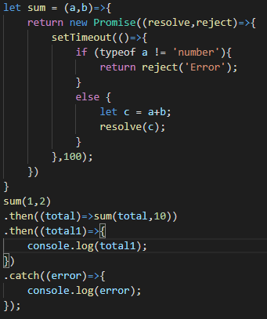
Ví dụ:
 | let sum = (a,b)=>{
 | return new Promise((resolve,reject)=>{
 | setTimeout(()=>{
 | if (typeof a != 'number'){
 | return reject('Error');
 | }
 | else {
 | let c = a+b;
 | resolve(c);
 | }
 | },100);
 | })
 | }
 | sum(1,2)
 | .then((total)=>{console.log(total1);}
 | .catch((error)=>{
 | console.log(error);
 | });

Promise được tạo trong hàm hay nói cách khác là các hành động của hàm được đặt trong Promise. Sau đó giá trị muốn trả về khi thành công được trả về thông qua
đối số resolve. Và nếu thất bại thì trả về đối số reject. Khi gọi hàm và truyền tham số thì ta gọi như các hàm bình thường khác tuy nhiên sau đó sẽ có 2 hành động .then và .catch
.then tức là xử lý khi hàm chính xử lý thành công và .catch là ngược lại.
Resolve và reject là 2 hàm callback như bình thường. Khi ở trong phương thức .then thì sẽ gọi đến hàm resolve, và khi ở phương thức .catch thì sẽ gọi đến hàm reject.
Promise được sử dụng trong cụm .then catch và trong tham số trong then và catch là một hàm số. Hay nói cách khác đối số của then và catch là một hàm số. Khác với Try catch khi dùng async await.
Async-Await
 | Cú pháp mới trong ES7 nhằm để tối ưu code hơn, về cở bản vẫn phải kết hợp với promise. Async và await chỉ để thay đổi cho then và catch
 | Khởi đầu ta khởi tạo đối tượng async trước để JS biết được đây là async await xử lý bất đồng bộ. Thì async nó cũng giống như một hàm thông thường
 | Với Promise khi gọi đến phương thức then thì bên trong sẽ là hàm callback và tham số của hàm callback là giá trị của hàm resolve trả lại.
 | Với adsync và await thì giá trị của hàm resolve trả lại sẽ được thực hiện trong hàm await. Mà không cần phải gọi qua một hàm nào cả.
 | Sử dụng cụm try và catch để sử dụng khi xử lý cả trường hợp error với catch (error)
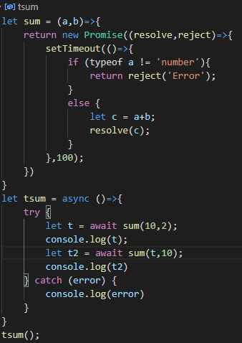

 | },100);
 | })
 | }
 | let tsum = async ()=>{
 | try {
 | let t = await sum(10,2);
 | console.log(t);
 | let t2 = await sum(t,10);
 | console.log(t2)
 | } catch (error) {
 | console.log(error)
 | }
 | }
 | tsum();

mongodb
Mongodb là một loại csdl no SQL. Chính vì thế mà nó không có các ràng buộc trong csdl
nó lưu trữ dữ liệu theo dạng tượng tự như json
Ta phải cài thêm module mongose: npm install --save mongoose@4.13.9
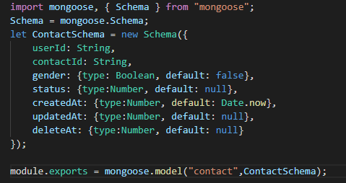

Làm việc với mongodb trong nodejs về cơ bản ta cần các công cụ sau
*Phần mềm Mongodb compass
*Cài đặt module mongoose để tương tác với Mongodb

Với các tham số kết nối đến csdl ta có thể đặt trong một file env.sh và sử dụng [process.env.tên biến môi trường] để truy cập vào biến môi trường
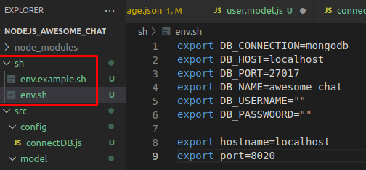

Sử dụng mongoose module để kết nối đến DB

EJS
EJS cũng giống tương tự như jinja của django

<%= tên, biến => | Cú pháp sử dụng biến của EJS trong đoạn mã JS
Dùng cú pháp này chỉ khi gọi riêng tên biến.
Code bên trong ejs template
Dùng cú pháp <% code js %>
Sử dụng với các đoạn code JS. Trong đoạn code có thể sử dụng cả biến

Cấu hình view engine trong Node js. Cấu hình để sau này ta khai báo view thì nó sẽ trỏ mặc định đến đường dẫn đã cấu hình
sau đó gọi đến bên trong file server.js. Giống cấu hình static trong django tại file setting.py

server.js
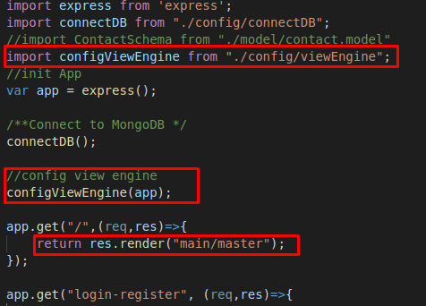

Ta có thể copy các file js, css vào thư mục public đã được tạo và config để lưu file

Trong file html thì phần khai báo insert đường dẫn các file js, css ta chỉ cần chỉ ra từ đường dẫn thư mục mà ko cần khai báo chính xác
phần đường dẫn src/public

Với file .gitinore để ta khai báo các thành phần mà chúng ta không muốn update lên git hub

Bower là một tiện ích để ta quản lý fondend sourrce code
Một số các thư viện tiện ích có rất nhiều file và thư mục ta sẽ để trên một nhánh git hub riêng so với các nhánh của project hiện tại
Cấu hình và cách sử dụng
File
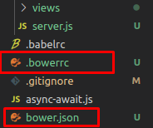

Cấu hình

Đường dẫn đến file đặt thư mục bower-component
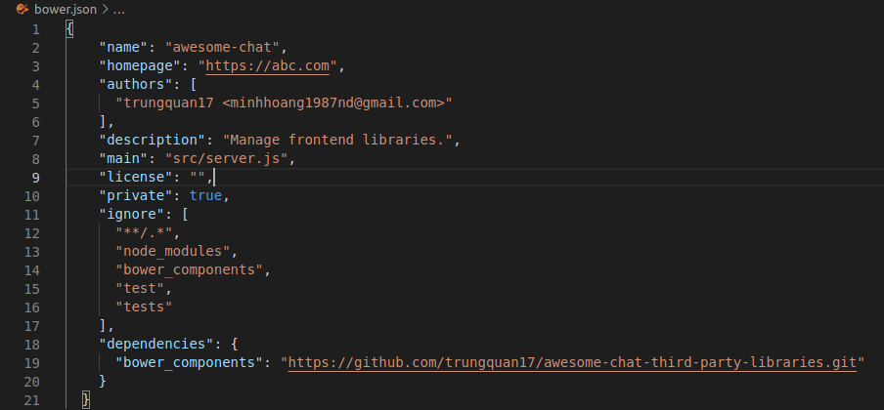

Cách sử dụng
bower install
Thì nó sẽ tải các file trên git hub về thư mục src/public mà ta đã cấu hình tại file ".bowerc"

Sử dụng EJS
Mục đích là chia nhỏ các đoạn mã thành các phần HTML để code nhìn thoáng hơn và đặc biệt là khả năng thừa kế của nó cho những mục đích tương tự
Insert một đoạn code vào file ejs

Thừa kế
Ta có thể thừa kế từ một file ejs khác và khi đó file được thừa kế lại trở thành file chính cho nên ta sẽ điều chỉnh phần controller trỏ đến file này
file được thừa kế

File thừa kế

Cú pháp ở đây là phải thêm chính xác phần nội dung là content
Include ở đây là chỉ dùng cho 1 cấp nếu từ cấp thứ 2 trở đi thì nó sẽ không được thừa kế các file js và css nữa

Cú pháp
EJS Syntax Reference
https://github.com/mde/ejs/blob/master/docs/syntax.md
EJS is designed to be flexible and easy-to-write, but without too much abstractions to cover up the HTML base.
Table of contents
Basic format
Delimiters
Starting tags
<%=: Escaped output (Giữ nguyên các kí tự kể cả mã HTML)
<%-: Unescaped output (Nếu có mã HTML thì nó sẽ dịch sang mã HTML )
<%#: Comments
<%: Scriptlet
<%_: Scriptlet, removes all preceding whitespace
Ending tags
%>: Regular ending tag
-%>: Removes trailing newline
_%>: Removes all trailing whitespace
Literal tags
Including other files
“Preprocessor” directive
JavaScript include() function
Copyright
Basic format
An EJS “tag” is the primary functioning unit in an EJS template. With the exception of the literal tags, all tags are formed by the following format:
<starting content closing>
The spaces between starting and content, and content and closing are not required; they are recommended though for readability.
Delimiters
The starting and closing tags contain a special string called the delimiter. In this document, all tags are shown using the % delimiter, which is the default. You can, however, change that to your liking. See https://github.com/mde/ejs#custom-delimiters for more information on how to change it.
Starting tags
<%=: Escaped output
The most important thing for a template language is the ability to pass variables to the template. In EJS, this is done with the <%= and <%- tags.
<%= is the starting tag to use for variables that need to be escaped. If the specified string contains forbidden characters like < and &, they are escaped automatically with HTML codes.
The content of the tag can be any valid JavaScript operators, so tags like <%= name ? name : (lastName || 'John Doe') %> would work as intended.
Example
EJS
<p>Hello, <%= name %>.</p>
<p>Hello, <%= 'the Most Honorable ' + name %>.</p>
Locals
{
"name": "Timoth<y>"
}
HTML
<p>Hello, Timoth&lt;y&gt;.</p>
<p>Hello, the Most Honorable Timoth&lt;y&gt;.</p>
<%-: Unescaped output
If your local contains preformatted HTML, you might not want to escape it. In this case, use the <%- tag.
However, always be 100% sure the rendered local is sanitized, to prevent cross-site scripting (XSS) attacks.
Example
EJS
<p>Hello, <%- myHtml %>.</p>
<p>Hello, <%= myHtml %>.</p>

<p>Hello, <%- myMaliciousHtml %>.</p>
<p>Hello, <%= myMaliciousHtml %>.</p>
Locals
{
"myHtml": "<strong>Timothy</strong>"
, "myMaliciousHtml": "</p><script>document.write()</script><p>"
}
HTML
<p>Hello, <strong>Timothy</strong>.</p>
<p>Hello, &lt;strong&gt;Timothy&lt;/strong&gt;.</p>

<p>Hello, </p><script>document.write()</script><p>.</p>
<p>Hello, &lt;/p&gt;&lt;script&gt;document.write()&lt;/script&gt;&lt;p&gt;.</p>
<%#: Comments
The <%# starting tag denotes that the statement is a comment that is not to be executed or rendered in the resulting HTML.
Whitespace
The use of <%# might cause some useless whitespace, as illustrated by the example below. You can trim it using the -%> ending tag.
Example
EJS
<div>
<%# comment %>
</div>

<div>
<%# comment -%>
</div>
HTML
<div>

</div>

<div>
</div>
<%: Scriptlets
Scriptlets in the <% tag allows logic to be embedded in an EJS template. You are free to use any JavaScript syntax in this tag, and to mix JavaScript with EJS. You can also put multiple statements in one tag.
Comments
All types of JavaScript comments are allowed, although it is preferable to use the <%# tag for comments. For example, the following three code blocks are equivalent, though <%# is the shortest.
<%# comment %>
<%/* comment */%>
<%// comment %>
Curly brackets
Always use brackets in loops and conditionals that involves mixing EJS template and JavaScript scriptlets. Omitting brackets might work for some statements, but the behavior is undefined and subject to change.
It is not necessary to use curly brackets for scriptlet-only code.
<%# Bad practice %>
<% if (true) %>
<p>Yay it's true!</p>

<%# Good practice %>
<% if (true) { %>
<p>Yay it's true!</p>
<% } %>
<%# These are all valid statements %>
<% var output
, exclamation = ''
, shouldOutput = false

if (true)
output = 'true!'

if (true) {
exclamation = 'Yay! ';
}

if (true) shouldOutput = true; %>

<% if (shouldOutput) { %>
<%= exclamation + 'It\'s ' + output %>
<% } %>
Line breaks inside a tag
Line breaks are allowed in <% tags.
Unless the statement involves mixing EJS and JavaScript scriptlet, always put complete statements in a tag. For example, the following works:
<% var stringToShow = thisIsABooleanVariableWithAVeryLongName
? 'OK'
: 'not OK' %>
While the following does not:
<% var stringToShow = thisIsABooleanVariableWithAVeryLongName %>
<% ? 'OK' %>
<% : 'not OK' %>
Semicolons
As is in JavaScript, semicolons are not required if proper line breaks are preserved.
Whitespace
The use of scriptlets might cause some useless whitespace, as illustrated by the example below. You can trim it by
1. using the -%> ending tag, and
2. using the <%_ starting tag or starting the tag in the beginning of a line.
Example
In the following example, several different coding styles are used simultaneously, to show that EJS is flexible with regards to personal habits. It does not mean that we recommend mixing coding styles in your own project.
EJS
<dl>
<%for (var i = 0; i < users.length; i++) { %><%
var user = users[i]
, name = user.name // the name of the user
%><%# comment %>
<%var age = user.age; /* the age of the user */%>
<dt><%= name %></dt>
<dd><%= age %></dd>
<%}-%>
</dl>
Locals
{
"users": [
{
"name": "Timothy"
, "age": 15
}
, {
"name": "Juan"
, "age": 51
}
]
}
HTML
<dl>

<dt>Timothy</dt>
<dd>15</dd>

<dt>Juan</dt>
<dd>51</dd>

</dl>
<%_ "Whitespace Slurping" Scriptlet
This tag is the same as a Scriptlet, except that it removes all whitespace before it.
Example
EJS
<ul>
<% users.forEach(function(user, i, arr){ -%>
<li><%= user %></li>
<% }); -%>
</ul>

<ul>
<%_ users.forEach(function(user, i, arr){ -%>
<li><%= user %></li>
<%_ }); -%>
</ul>
HTML
<ul>
<li>Anne</li>
<li>Bob</li>
</ul>

<ul>
<li>Anne</li>
<li>Bob</li>
</ul>
Ending tags
There are three flavors of ending tags: the regular one, the newline-trimming one, and the whitespace-slurping one.
%>: Regular ending tag
As used in all of the examples above, %> is the standard tag used to end an EJS expression.
-%>: Newline-trimming ending tag
-%> trims all extra newlines a scriptlet or a comment might cause. It does not have any effect on output tags.
Example
EJS
Beginning of template
<% 'this is a statement'
+ ' that is long'
+ ' and long'
+ ' and long' %>
End of template
---
Beginning of template
<% 'this is a statement'
+ ' that is long'
+ ' and long'
+ ' and long' -%>
End of template
Output
Beginning of template

End of template
---
Beginning of template
End of template
_%>: Whitespace-slurping ending tag
_%> removes all whitespace after it.
Literal tags
To output literal <% or %>, use <%% or %%>, respectively. If a customized delimiter is used, use the same syntax. E.g. use <$$ to get <$ if the delimiter is $.
In regards to all the other tags, the literal tags are special as they do not need a closing tag to function.
However, think twice before you use these tags because < and > characters might need to be escaped as &lt; and &gt;, respectively.
Example
The following example wrap <% and %> in a <pre>, where it is not necessary to escape < or > at all.
EJS
<pre>This is literal: <%%</pre>
<pre>This is literal too: <%% %></pre>
<pre>This is literal as well: %%></pre>
HTML
<pre>This is literal: <%</pre>
<pre>This is literal too: <% %></pre>
<pre>This is literal as well: %></pre>
Including other files
EJS offer two ways of including other files. You can even include files that are not EJS templates, as the case is for CSS stylesheets.
For both flavors, if the file specified does not have an extension, .ejs is automatically appended. If it is an absolute path, that file is included. Otherwise, the file is assumed to be in the same directory as the parent template.
The behavior of resolving included file path can be overridden using the ejs.resolveInclude function.
“Preprocessor” directive
As a compatibility layer with EJS version 1, it is possible to use the include directive in an unescaped output tag to directly “yank” the text from another file, just like including a C header. However, as it is done as a simple inclusion, you cannot pass arguments to the included template. You can however make variables available in the parent template, that will be visible to the child template as well.
This flavor of include is static, which means that the resulting function contains the copy of the included file as when it was compiled, so if you changed the file after compilation, the changes are not reflected.
Whitespace control
You most probably should not use the -%> ending tag on an include directive, as it trims the whitespace after the included file.
Example
included.ejs
<li><%= pet.name %></li>
main.ejs
<ul>
<% pets.forEach(function (pet) { -%>
<% include included %>
<% }) -%>
</ul>
Locals
{
"pets": [
{
"name": "Hazel"
}
, {
"name": "Crystal"
}
, {
"name": "Catcher"
}
]
}
“Preprocessor" output
<ul>
<% pets.forEach(function (pet) { -%>
<li><%= pet.name %></li>
<% }) -%>
</ul>
HTML
<ul>
<li>Hazel</li>
<li>Crystal</li>
<li>Catcher</li>
</ul>
JavaScript include() function
With the release of EJS version 2, we have added a new way of including files that is more intuitive. The include() function is available to the templates, with the following signature:
include(filename, [locals])
One major difference with the method described above is that the variables in the parent function are not visible to the child template, unless it is explicitly declared in the locals object, or is passed as a local to the parent template.
Also, the included file is compiled upon execution of the script, which means performance might be theoretically lower than the “preprocessor” flavor. In practice however, caching can make this difference negligible.
Some cautions MUST to be taken if the included filename is fetched from a user during rendering time, as one could easily use private files as the file name, like /etc/passwd or ../api-keys.
Example
This has the exact same effect as the example for the include directive.
included.ejs
<li><%= pet.name %></li>
main.ejs
<ul>
<% pets.forEach(function (pet) { -%>
<%- include('included', {
pet: pet
}) %>
<% }) -%>
</ul>
Locals
{
"pets": [
{
"name": "Hazel"
}
, {
"name": "Crystal"
}
, {
"name": "Catcher"
}
]
}
HTML
<ul>
<li>Hazel</li>
<li>Crystal</li>
<li>Catcher</li>
</ul>

Router-controler
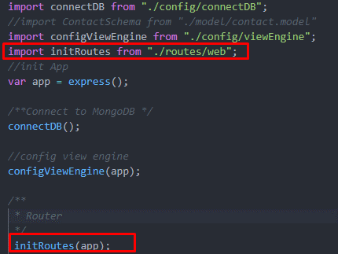
Sử dụng Router của module express để quản lý

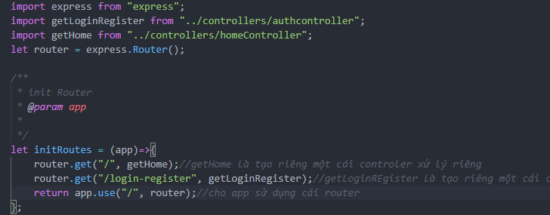

Tạo riêng một mục để xử lý controller

Trong file server.js chèn module vào và gọi đến module

bodyParser
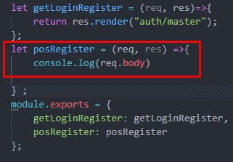
BodyParser là module làm việc với dữ liệu được post lên từ người dùng

sudo npm install --save body-parser@1.18.2

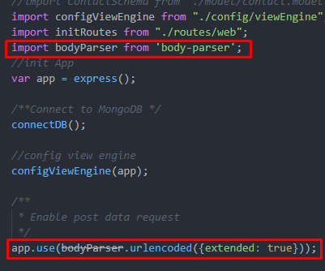

Controller

exppress-validation
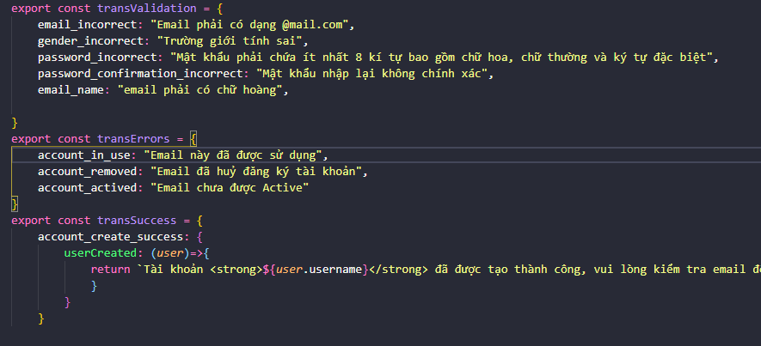
sử dụng express-validation module để check tính hợp lệ của dl dc nhập từ người dùng

Sử dụng
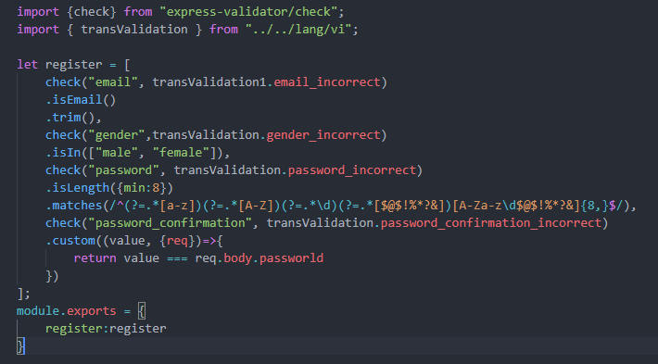

check("email", transValidation1.email_incorrect)
.isEmail()
.trim(),
Chữ "email" phải chính xác với tên được truyền từ form

Với những message muốn trả lại cho người dùng thì ta không viết trực tiếp vào code mà ta nên thống kê các file đó trong 1 file riêng sau đó ta export ra, khi nào dùng thì ta import vào để sử dụng

Export theo dạng một hằng số là một đối tượng có cấu tạo key, value

Đây là một module hỗ trợ check dữ liệu đầu vào, được truyền vào sau đường dẫn của hàm router.post()
đối với hàm router.post(path, callback1,callback2) ta truyền vào tương ứng callback1 với kiểu đối tượng là một mảng trong đó là các function check

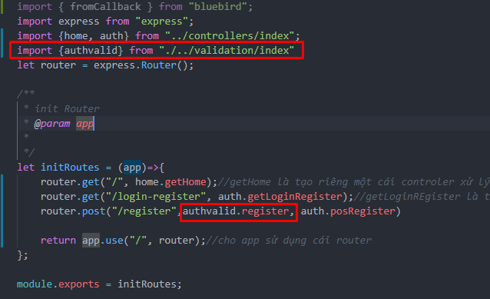

Cần import validationResult để nhận kết quả

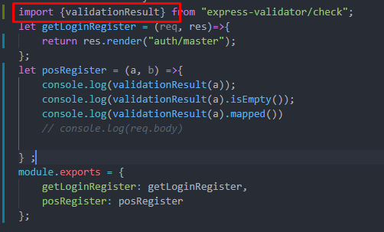

Ngoài các function được xây dựng để check thì ta cũng có thể custom các điều kiện riêng do mình tự đặt thông qua hàm custom

Một tham số là value là giá trị của trường được nhập, và một tham số là một object bao gồm các thành phần của request

Với module validationReult.isEmty() để xác định xem có lỗi trả về hay không.
Với module validationReult.mapped() map các giá trị check với nhau thành một object

Tạo một file chứa riêng cấu hình các message

Session
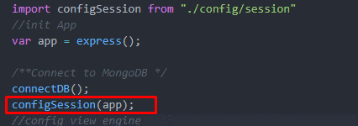
Session dùng để lưu phiên làm việc. Session sẽ được tạo ra khi làm việc với mỗi user
Module

Cấu hình
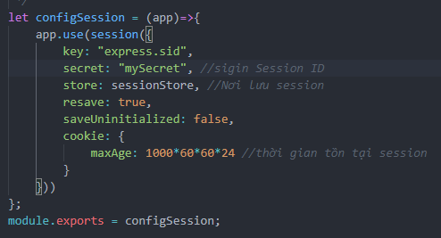

Cấu hình Store lưu vào mongodb

Sử dụng trong server.js

Register
Sau khi kiểm tra tài khoản muốn tạo hợp lệ thì sẽ lưu tài khoản đó vào csdl
Trước khi lưu vào csdl thì lại kiểm tra 1 lần nữa xem tài khoản đó đã đăng ký hay chưa,…
Và trước khi lưu vào csdl ta sẽ dump password bằng bcrypt
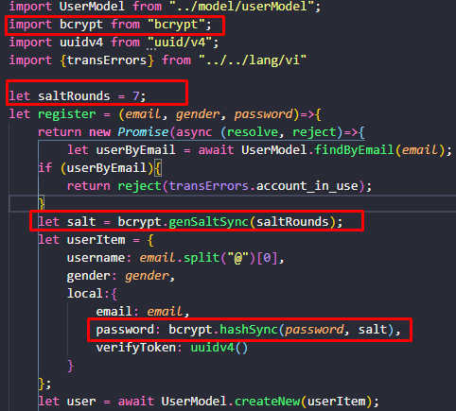

Với hàm tạo user lưu vào csdl createNew thì nó sẽ trả về 1 Promise
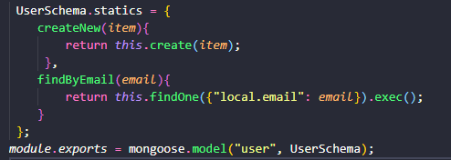

Chính vì thế để xử lý bất đồng bộ thì ta sẽ sử dụng async và await

NodeMailer
Sử dụng module nodemailer để thực hiện gửi email
Gửi email yêu cầu active tài khoản cho người dùng

Cài đặt Node mailer 4.4.2

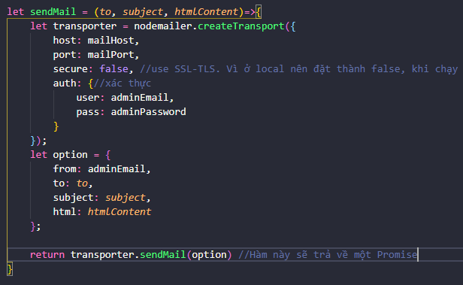

Sử dụng hàm sendMail. Vì hàm sẽ trả về một Promise nên sau khi gọi hàm thì ta sẽ sử dụng (then catch)
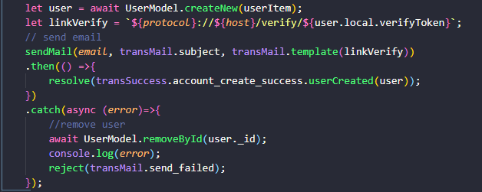

Xử lý verify
Khi truyền một biến vào một url ta sử dụng :tên biến

Khi sử dụng thì ta gọi nó trong req.params.tên biến

Khi click vào link verify thì ta sẽ sửa token thành null và ta sẽ kiểm tra token trước khi sửa đổi nó vì phòng trường hợp ng dùng click nhiều lần UserModel.findByToken(token)

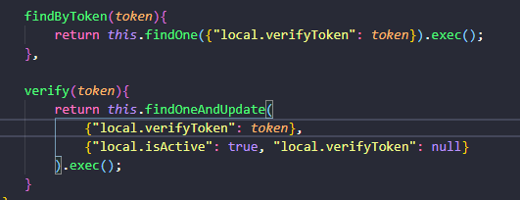

 |  | UserModel

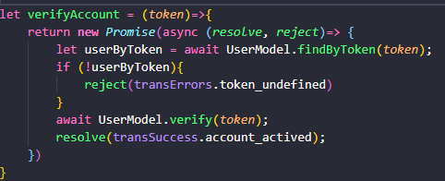

 | AuthServices

Frond end
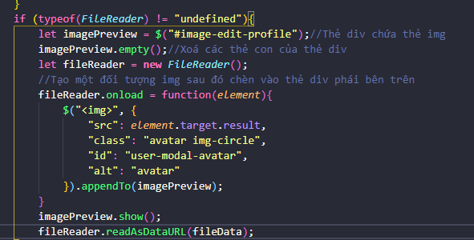
Javascript
$(#abc").prop("file")
Sự khác biệt giữa prop() và attr() là prop lấy giá trị hiện tại, còn attr lấy giá trị ban đầu kể cả sau khi thay đổi properties thì với attr() sẽ chỉ in ra giá trị ban đầu
FileReader là một biến để kiểm tra xem trình duyệt có hỗ trợ đọc file hay không.

#Hiển thị ảnh avatar dạng preview

Lưu ý
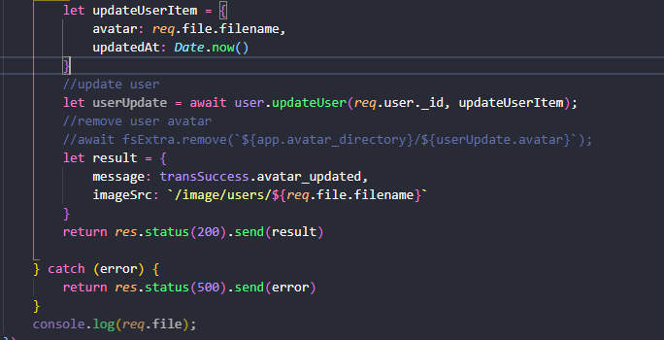
Với các đói tượng import và from

Với phần tên sau import ta có thể đặt bất cứ tên nào cũng được chứ không phải giống như trên của module import
quan trọng là đường dẫn file trong phần from. Vì mỗi một file chỉ có thể export được một đối tượng.
ví dụ nếu như trong file đó muốn export nhiều đối tượng thì ta cho tổng các đối tượng đó vào trong một object {key : value} key là bất kì, value là tên của hàm
rồi sau đó ta truy cập theo key của đối tượng đó
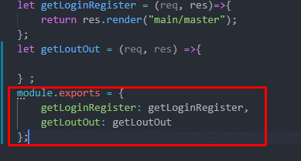

*Khi ta có nhiều module thì ta nên tạo một file index sau đó tổng hợp các module import ở file index rồi sau đó export nó dưới dạng const.
để không phải import nhiều vào trong chương trình chính

app.use() với tác dụng là mount với một function theo một đường dẫn
app.use(path, callback)
Tức là với path mà khớp với request path thì nó sẽ thực hiện callback function
còn khi khai báo mà không có path thì tất cả các request đều sẽ được callback function xử lý.
Về cơ bản app.use là để thông báo cho application biết là sẽ sử dụng đường dẫn, cấu hình,…
ví dụ app.use("/", callback) với các yêu cầu thì sẽ được xử lý bởi hàm callback. Đôi khi có thể thay thế bởi một router, hoặc một application hợp lệ
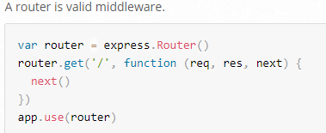

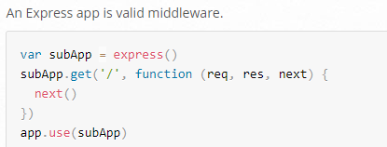

app.set() để set một giá trị nào đó cho một đối tượng nào đó và đôi khi còn dùng để cấu hình hoạt động của máy chủ.

app.get(tên giá trị) để lấy một giá trị trong bảng app setting table
app.get(path,callback) định tuyến các http với đường dẫn đến các callback được chỉ định
app.post(path,callback) định tuyến các http post với đường dẫn đến các callback được chỉ định

app.engine(ext, callback)
Đăng kí một template engine callback cho cái ext (html,ejs,…)

Import - export

Với export trong javascript có export và export module

Khi ta export một đối tượng thì lúc import ta phải đặt đối tượng trong ngoặc {}

Với export module thì ta import tên và không cần đặt trong dấu ngoặc nhọn

※Khi thực hiện trả về response cho server ta trả về bằng phương thức res.status(mã code).send(object)

Model
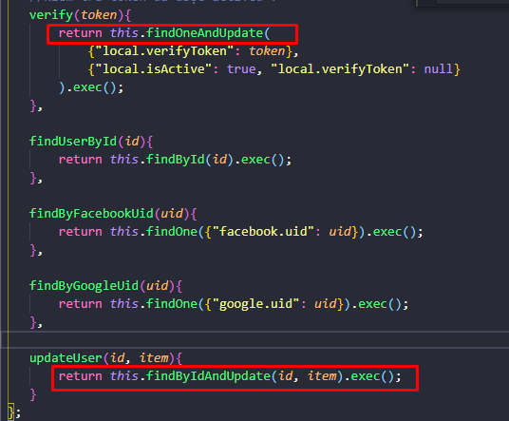
Với những hàm update của mongoose thì sau khi update xong nó sẽ trả lại một đối tượng đó là đối tượng trước khi update

Tool
Giả lập https
Cài đặt module pem
npm instal --save-dev pem@1.13.2
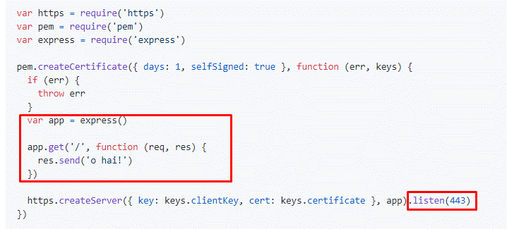

Copy code đã làm vào các vùng khoanh đỏ.

